Оценка
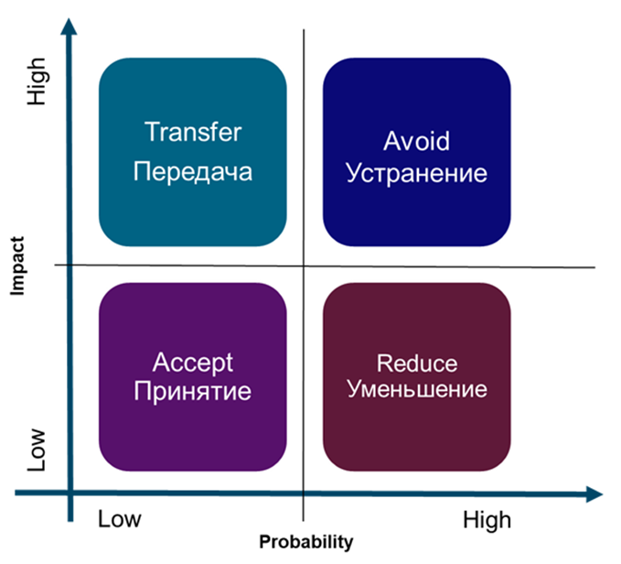
 | Obligatory fields * | Confidentional
 | Секция 4. Оценка риска в состоянии "как есть" / Risk assessment. Status "As Is"
 | Вероятность наступления риска Probability of occurrence* | ----------
 | Влияние риска / Impact* | ----------
 | Оценка финансовых потерь (опц.)/ Material damage (optional) | ----------
 | Оценка нематериальных потерь(опц.) / Immaterial damage (optional) | ----------
 | Законодательные последствия (опц.)/ Legal relevance (optional) | ----------
 | Оценка риска (опц.) / Risk assessment score (optional) | 0
 | Комментарии к оценке / Comments*
 | Секция 5. Управление риском / Risk control & management
 | Стратегия управления риском / Risk response strategie* | ---------- | Risk raiting
 | Рейтинг риска(см.справа)/ Risk Raiting |  | Вероятность | Очень Высок. | Высок. | Средн. | Низк.
 | Зарегистрирован / Registered (Date) |  | Влияние
 | След. пересмотр / Date of next review |  | low | 4 | 5 | 6 | 7
 | Ответственный / Risk manager* |  | middle | 3 | 4 | 5 | 6
 |  |  | high | 2 | 3 | 4 | 5
 |  |  | very high | 1 | 2 | 3 | 4

//------------------------------------------------------------- Область ниже не удалять ------------------------------------------------------------------------

// ----------------------------------------------------------- Область выше не удалять --------------------------------------------------------------------------

Теория
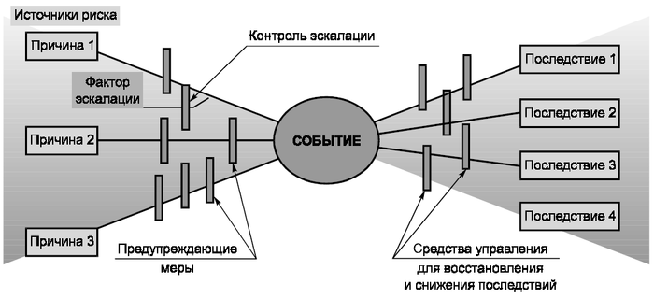

Риск описывает опасное событие, из-за которого цели компании или подразделения могут быть не достигнуты. A risk describes the danger that company or divisional objectives may not be achieved. Т.о. Риск – это [событие, влияющее на достижение целей], обусловленное [причинами] и способное привести к [последствиям]. | Анализ риска |  | Стратегия управления риском

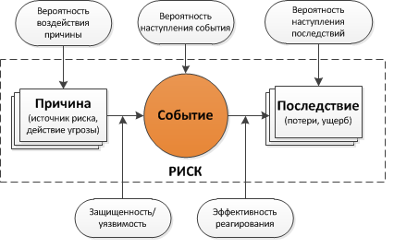
Влияние, Последствия, Эффект
Вероятность возникновения причины

Процесс

RCM триада процесса
 |  | Главная триада (RCM) процесса: 1. Выявление, регистрация и оценка риска R 2. Определение и выполнение контрмер C 3. Управляющий контроль руководства M

